CollectiveAccess
Image | Object | Description | Date
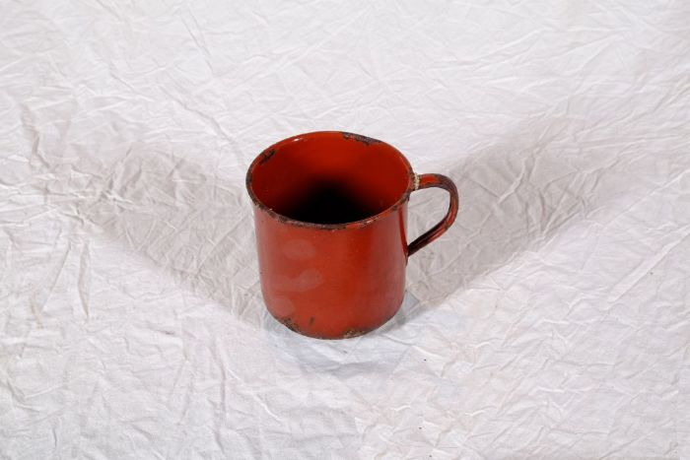 | Topf (A1120) | Der Topf besteht aus einem Eisenkern, der beidseitig mit Emaille überzogen ist. Das Eisen sorgte für eine gute Wärmeleitung, die Emaille ermöglichte eine einfache Reinigung und verhinderte, dass der Topf rostet.
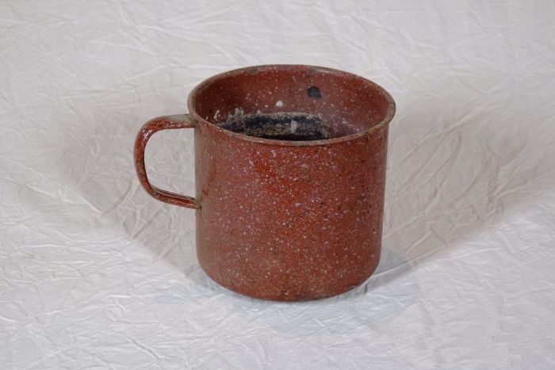 | Topf (A1121) | Der Topf besteht aus einem Eisenkern, der beidseitig mit Emaille überzogen ist. Das Eisen sorgte für eine gute Wärmeleitung, die Emaille ermöglichte eine einfache Reinigung und verhinderte, dass der Topf rostet.
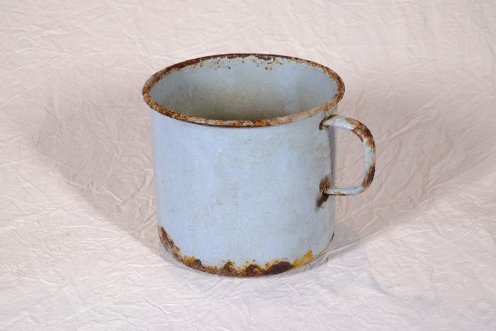 | Topf (A1122)
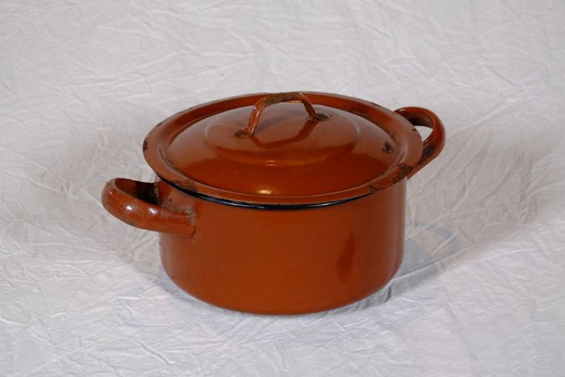 | Topf (A1123) | Der Topf besteht aus einem Eisenkern, der beidseitig mit Emaille überzogen ist. Das Eisen sorgte für eine gute Wärmeleitung, die Emaille ermöglichte eine einfache Reinigung und verhinderte, dass der Topf rostet.
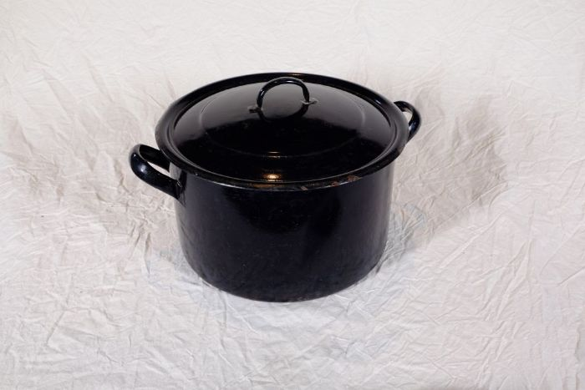 | Topf (A1124) | Der Topf besteht aus einem Eisenkern, der beidseitig mit Emaille überzogen ist. Das Eisen sorgte für eine gute Wärmeleitung, die Emaille ermöglichte eine einfache Reinigung und verhinderte, dass der Topf rostet.
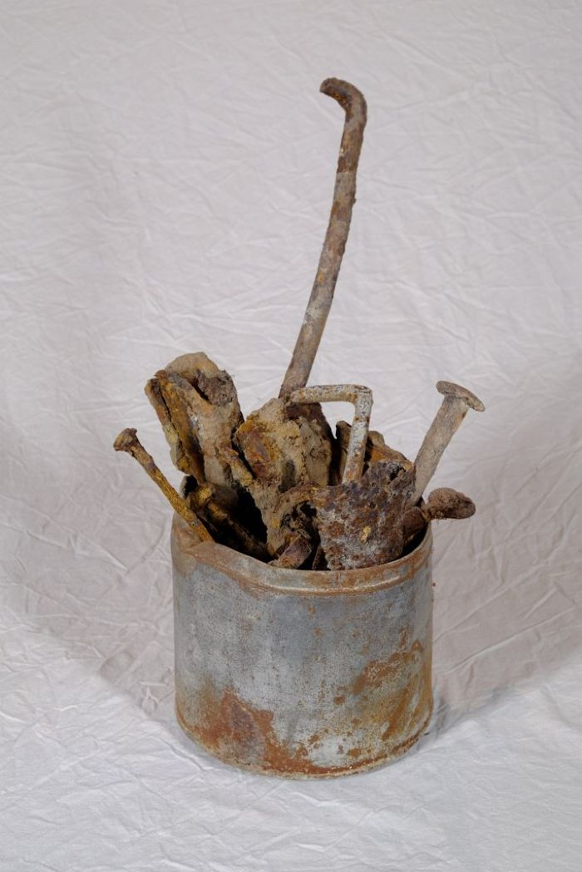
 | Nägel (A1126) | Unterschiedliche Nägel und Metallstifte, die bei der Restaurierung des Hofes vorgefunden wurden.
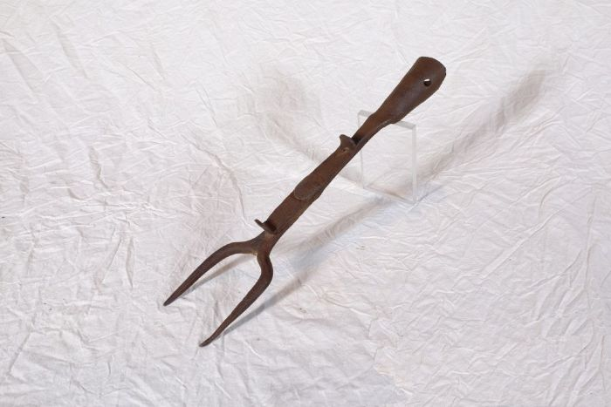 | Ofengabel (A1223) | Mit einer Ofengabel wurde das Feuer im Herd geschürt, Brennmaterial darin verteilt und Töpfe in die Glut geschoben beziehungsweise wieder heraus geholt.
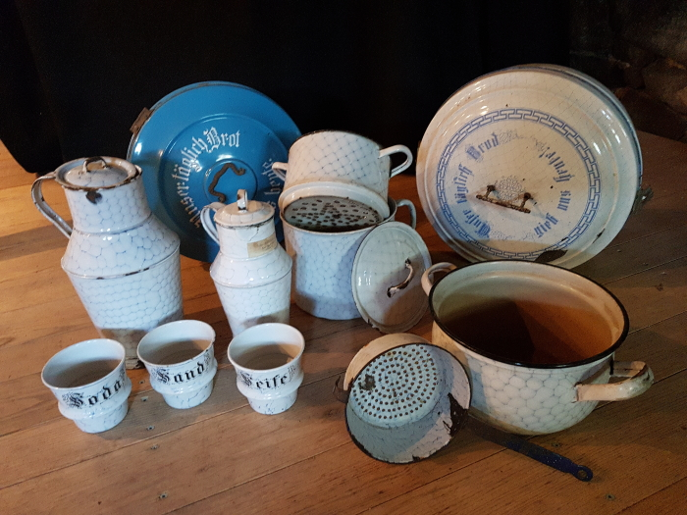 | Emaille-Geschirr (G1077 A-K) | Das zehnteilige Emaille-Geschirr im Bienenwabenmuster besteht aus einer Brotkapsel, zwei Töpfen, einem Dämpf-Topf mit Siebboden, einem Sieb, einer Dose "Sand", einer Dose "Soda", einer Dose "Seife" sowie zwei Krügen. Hinzu kommt eine weitere, blaue Brotkapsel mit der Aufschrift "Unser täglich Brot gib uns heute.".

